상품제안서
제르디 500cc맥주잔 | 상품코드: S37103

 |  |  |  |  |  |  | 02-713-8555 | www.synergygift.co.kr
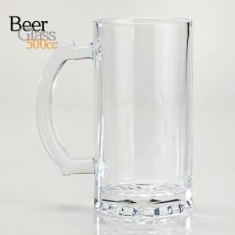

【상세/제작정보】 | <p>※전사인쇄 별도문의</p>

【인쇄/포장옵션】 | 실크 / 1P기본케이스

【공급단가】 | 수량 | 100~ | 300~ | 500~ | 1,000~ | 3,000~
*VAT별도 | 단가 | 3,570원 | 3,490원 | 3,380원 | 3,210원 | 3,100원

【상품 URL】 | https://www.synergygift.co.kr:443/src/goods_detail.php?gdno=37103

